Sheet1
Aufruf von loadValue("Sterbetafel"; "Funktion"; x [; n]) |  |  |  |  |  |  | Aufruf von plot("titel"; {"Sterbetafel1"; "Sterbetafel2"; ...}; {"Label1"; "Label2"; ...}; "Funktion"; xMin; xMax)

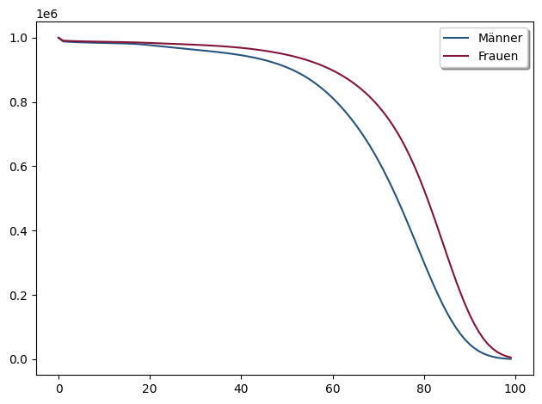
Sterbetafel: | Funktion: | x: | n: | LoadValue: |  |  | Anzahl der Lebenden (lx - Sterbetafel von 1994)
DAV1994TM | lx | 10 |  | 983604
DAV1994TF | Axn | 15 | 45 | 0.37824242763
 |  |  |  | 787384.96802

Aufruf von loadTable("Sterbetafel"; {"Funktion1"; "Funktion2"; ...}; xMin, xMax)

Alter | Dx | Sx | Cx | Rx | äx | ax
0 | 1000000 | 965680545.99 | 11429.828851 | 13961514.174 | 35.21120834 | 34.21120834
1 | 966565.28117 | 930469337.65 | 952.64853749 | 13736332.939 | 35.394617421 | 34.394617421
2 | 944343.46997 | 896258129.31 | 672.57224345 | 13522581.533 | 35.2039741 | 34.2039741
3 | 922890.72357 | 863013486.25 | 489.44118971 | 13309782.776 | 34.999051094 | 33.999051094
4 | 902093.17355 | 830713186.66 | 416.93594023 | 13097656.591 | 34.782891374 | 33.782891374
5 | 881825.77658 | 799335777.8 | 389.38580103 | 12886019.847 | 34.559338705 | 33.559338705 | Aufruf von plot_n("titel"; {"Sterbetafel1"; "Sterbetafel2"; ...}; {"Label1"; "Label2"; ...}; {color1; color2; ...};"Funktion")
6 | 862031.91159 | 768860462.1 | 365.41355905 | 12674800.04 | 34.329923889 | 33.329923889
7 | 842697.58066 | 739266972.19 | 336.44921523 | 12463969.618 | 34.094625003 | 33.094625003 | äxn - Rententafel von 1994
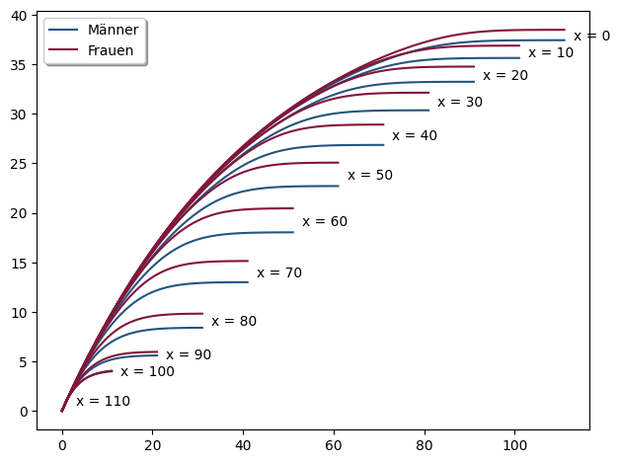
8 | 823817.6639 | 710535514.19 | 305.30856058 | 12253504.609 | 33.853074102 | 32.853074102
9 | 805384.33828 | 682646753.76 | 276.97650572 | 12043376.05 | 33.605002571 | 32.605002571
10 | 787384.96802 | 655581811.01 | 257.57245328 | 11833552.799 | 33.350342573 | 32.350342573
11 | 769801.07598 | 629322252.58 | 248.84192988 | 11624006.525 | 33.089293127 | 32.089293127
12 | 752612.84607 | 603850079.13 | 250.10556202 | 11414717.823 | 32.822150865 | 31.822150865
13 | 735801.57764 | 579147706.76 | 267.30459903 | 11205677.964 | 32.549209268 | 31.549209268
14 | 719343.04028 | 555197947.23 | 317.28824027 | 10996888.209 | 32.271053799 | 31.271053799

DAV1994
Anzahl der Lebenden (lx - Sterbetafel von 1994) | äxn - Rententafel von 1994
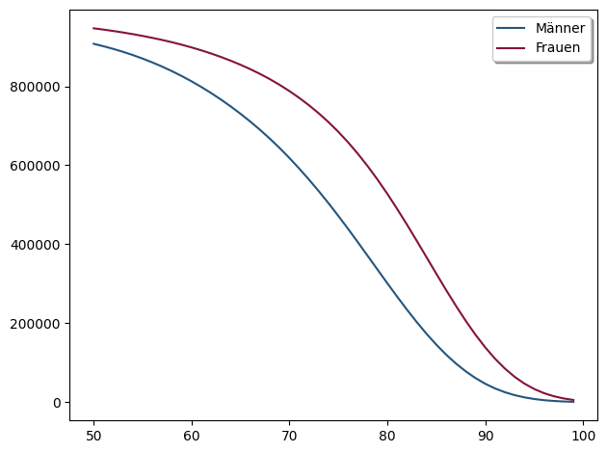
 |  | #NAME?

Anzahl der Toten (dx - Sterbetafel von 1994)
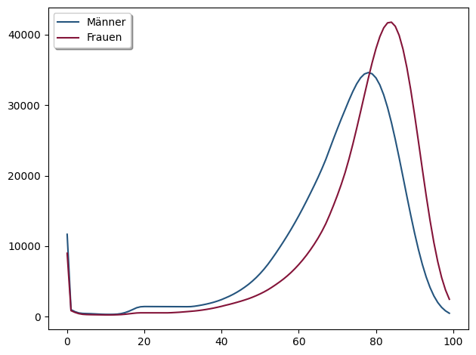

Sterbewahrscheinlichkeiten (qx - Sterbetafel von 1994) | äxn - Männer Rententafel von 1994

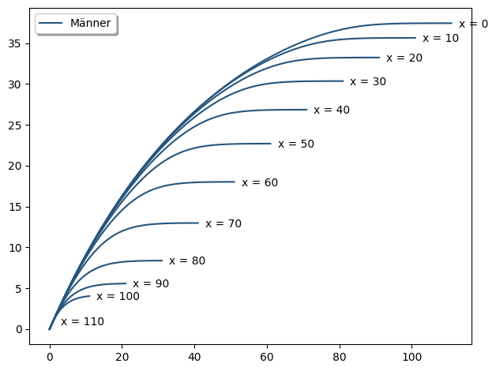

Diskontierte Lebende (Dx - Sterbetafel von 1994)
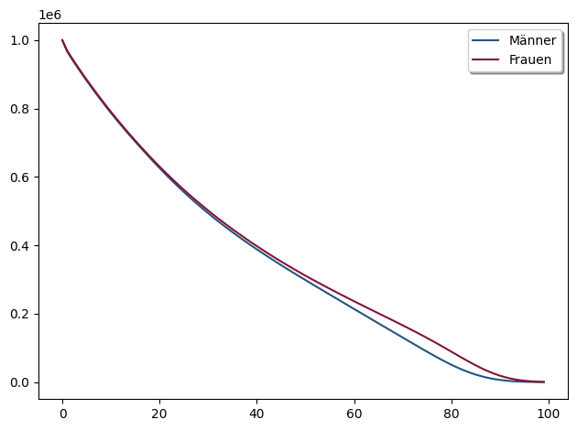

 | äxn - Frauen Rententafel von 1994
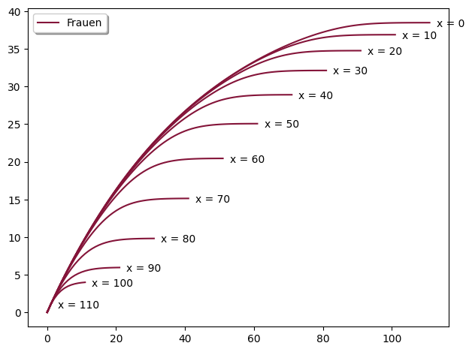

Summierte diskontierte Lebende (Nx - Sterbetafel von 1994)
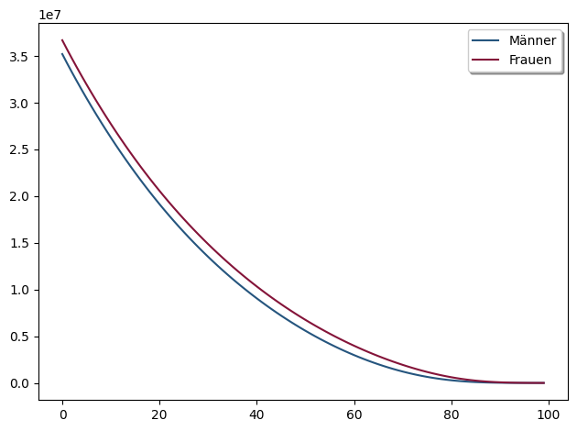

Doppelt summierte diskontierte Lebende (Sx - Sterbetafel von 1994)
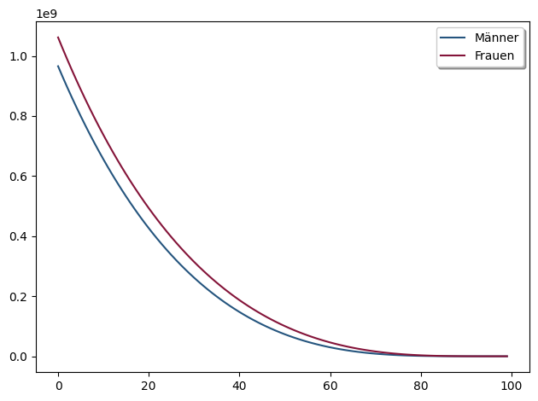

Diskontierte Tote (Cx - Sterbetafel von 1994)

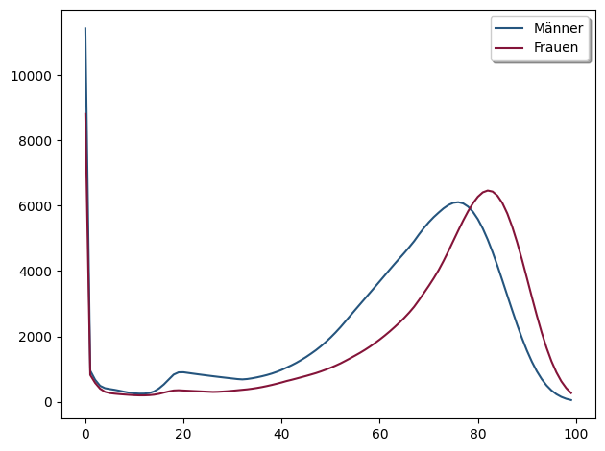

Summierte diskontierte Tote (Mx - Sterbetafel von 1994)
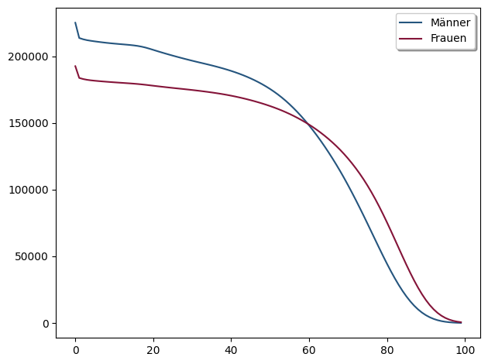

Doppelt summierte diskontierte Tote (Rx - Sterbetafel von 1994)
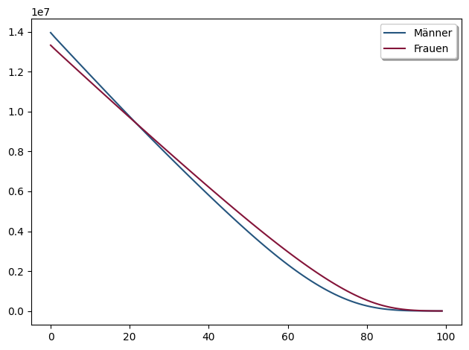

Lebenslange Rente (äx - Sterbetafel von 1994)
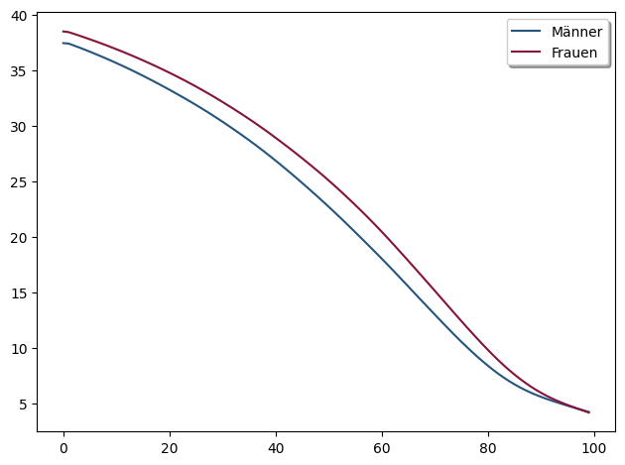

Anzahl der Lebenden (lx - Sterbetafeln von 1994 und 2008)

